Лист1
РАБОЧИЙ ТЕХНИЧЕСКИЙ ОТЧЕТ |  |  |  |  | НОМЕР: 2020 05 GN 0034
 |  |  |  |  | ДАТА: 25 05 2020
Наименование предприятия |  |  |  | ООО Бухороавтотеххизмат
Ф.И.О. составившего отчет |  |  |  | Камалов Жасурбек Умарович
Номер телефона с кодом города |  |  |  | .+998906147404
Модель |  |  | Идентификационный номер автомобиля |  | Пробег | Дата продажи
Кобальт |  |  | XWBJF69VEKA110370 |  | 3313 | 12 08 2019
Обстоятельства при которых обнаружена проблема |  |  |  | Описание проблемы
 |  |  |  | Автомашинанинг орка глушитилидан сув томияпти деб мижоз шикоят билан келдилар.
А. |  | Автомобиль стоял, двигатель не работал
В. | Автомобиль находился в движении: |  |  | Информация относительно проблемы (Приложить фотграфии неисправности)
 |  | При торможении
 |  | При переходе от ускорения к накату
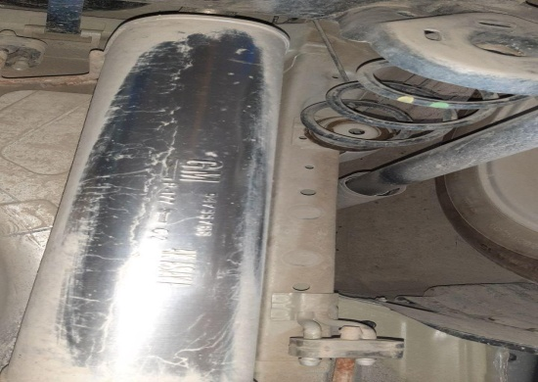
 |  | При переключение на задний ход |  | 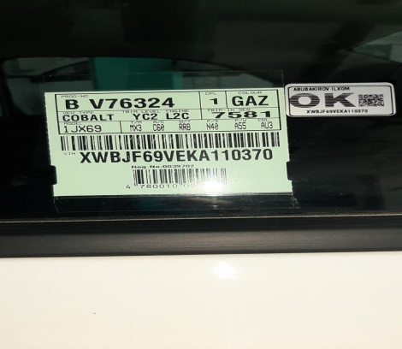 | 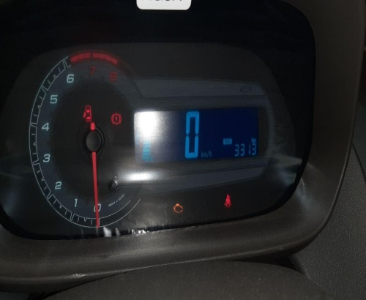
 |  | При повороте
 |  | При ускорении
 |  | При замедлении
 |  | При ______ оборотах в минут
 |  | При любой скорости
 |  | На неровной дороге
 |  | На _____ передаче
С. | При использовании:
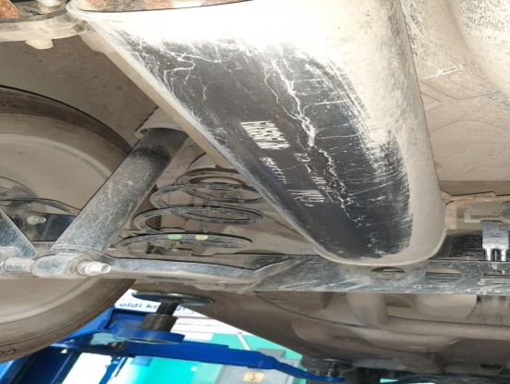
 |  | Тормозов |  | 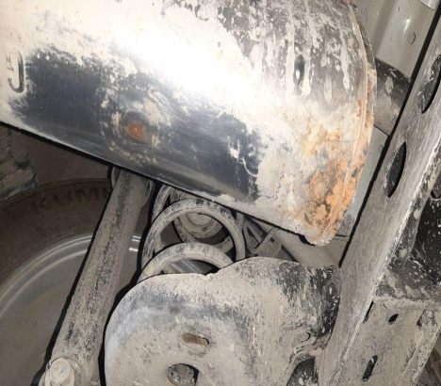 | 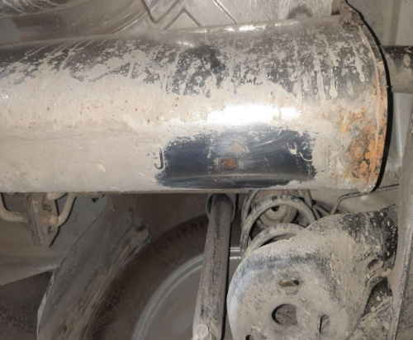
 |  | При повороте руля
 |  | При выключении сцепления
 |  | Обогревателя / кондиционера
 |  | При работе стеклоочистит / омывателя
 |  | При включении радио / CD проигрыват
 |  | Обогревателя заднего стекла
 |  | Прочее
D. | При работе двигателя:
 |  | При запуске
 |  | При прогреве
 |  | На холотом ходу
 |  | При горячем двигателе
E. | Возникает:
 |  | При ускорении
 |  | При высоких оборотах двигателя
 |  | При большой скорости
 |  | При большой загрузке багажника
F. | Когда случается по времени: |  |  | Информация о проблемной детали
 |  | Всегда |  | Номер детали по каталогу: | 94733768
 |  | Иногда |  | Наименование детали: | Глушитель
 |  | После _____ км движения |  | Название поставщика: | Автокомпанент
 |  | После _____ минут езды |  | LOT № детали: | P-177
Действия инженера по гарантии дилерского предприятия |  |  |  | Автомашинани кутариб курилди орка глущителда чириган доглари бор. Бошка автомашина билан такослаб курилди унда хеч кандай доглар йук. Автомашинага газбалон урнатилмаган.Мижоз янги глушител куйиб беришимизни талаб киляпти.

Ответственный Отдел по принятию мер и исследованию проблемы

 |  |  |  | (заполняется со стороны Отдела Гарантии качества АО "GM Uzbekistan")

